Anecs A- Allbynnau a Chanlyniad
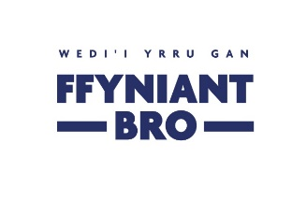 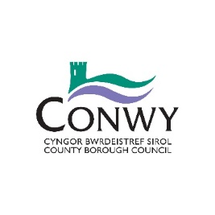
Anecs A – Allbynnau a Chanlyniadau

Pa Ymyrraeth Cronfa Ffyniant Gyffredin o fewn Blaenoriaeth Buddsoddi Pobl a Sgiliau neu Lluosi y bydd eich prosiect yn ei hyflawni? Dylech hefyd gynnwys manylion ynglŷn â sut fydd eich prosiect yn cyflawni’r Allbynnau a Chanlyniadau cysylltiedig. Cyfeiriwch at Ymyriadau, Amcanion, Canlyniadau ac Allbynnau Cronfa Ffyniant Gyffredin y DU - Cymru i gael rhestr lawn - mae ymyriadau W34-W53 yn berthnasol i’r gronfa hon. Ychwanegwch yr ymyrraeth a nodwch yr allbwn a'r canlyniad y bydd y prosiect yn eu cyflawni. Nodwch y targed yn erbyn pob allbwn a chanlyniad a pha dystiolaeth y byddwch yn ei darparu.

Blaenoriaeth Fuddsoddi | Ymyrraeth y Gronfa Ffyniant Gyffredin | Dangosydd Allbwn | Targed | Uned fesur | Tystiolaeth | Dangosydd Canlyniad | Targed | Uned fesur | Eglurwch sut mae eich targedau ar gyfer y canlyniadau a’r allbynnau wedi eu hamcangyfrif | A oes gennych chi ddata gwaelodlin ar gyfer y targedau allbwn a chanlyniadau yr ydych wedi eu gosod?
Pobl a Sgiliau | Enghraifft: W35: Cyrsiau gan gynnwys sgiliau sylfaenol, bywyd a gyrfa | Nifer y bobl sydd wedi'u hallgau'n gymgeithasol sy'n cael cefnogaeth | 5 | Nifer y Bobl | Taflenni presenoldeb | Nifer y bobl mewn addysg/hyfforddiant | 5 | Nifer y Bobl |  | Data defnydd wedi'i gasglu cyn ac ar ôl gwaith gwella.

This form is also available in English

